Техничка
Артикул на этикетке | Style | Name | Группа | Категория | Коллекция | Сезон | фото | Brand name | Color | Цвет полный | материал верха | Тип материала верха | Пол (муж/жен/yнисекс) | O/S (53-63 см) | XS (53см) | XS/S (54см) | S (55 см) | S/M (56 см) | M (57 см) | M/L (58 см) | L (59 см) | L/XL (60 см) | XL (61 см) | XL/XXL (62 см) | XXL (63 см) | XXL/XXXL (64см) | XXXL (65см) | сумма | код страны | Name of manufacturer, it's address | Наименование страны-изготовителя: | Вес нетто | Вес брутто | Всего нетто | Всего брутто | Цена | Сумма
95-081-80 | 3035-635/75 |  | Кепки | Кепка восьмиклинка | Fredrikson | всесезон | 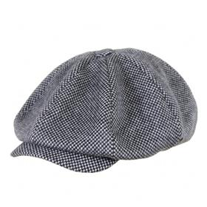 https://admin29.solinepro.ru/fredrikson2/upload/images/366f87d058d582652273356b34fdacc3.jpg | FREDRIKSON | 635/75 | серый | 80% шерсть - 20% полиамид / Подклад: 100% вискоза |  | Унисекс |  |  |  |  | 1 | 2 | 3 | 4 | 3 | 2 | 1 |  |  |  | 16 | RU | ООО "ФРЭДРИКСОН" Россия 192029, С-Петербург, пр. Обуховской обороны, д.86, лит М | Россия | 0.1 | 0.15 | 1.6 | 2.4 | 975.8 | Требуются кол-во и цена
95-082-72 | 3035-667/70 |  | Кепки | Кепка восьмиклинка | Fredrikson | всесезон | 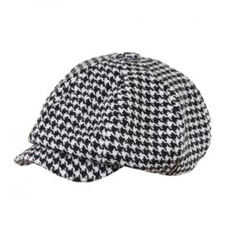 https://admin29.solinepro.ru/fredrikson2/upload/images/42bc613b8ef167ec29d93ff88e4f15b9.jpg | FREDRIKSON | 667/70 | черный / белый | 80% шерсть - 20% полиамид / Подклад: 100% вискоза |  | Унисекс |  |  |  |  |  | 1 | 2 | 3 | 2 | 1 |  |  |  |  | 9 | RU | ООО "ФРЭДРИКСОН" Россия 192029, С-Петербург, пр. Обуховской обороны, д.86, лит М | Россия | 0.1 | 0.15 | 0.9 | 1.35 | 975.8 | Требуются кол-во и цена
95-083-72 | 3101-667/70 |  | Кепки | Кепка восьмиклинка | Fredrikson | всесезон | 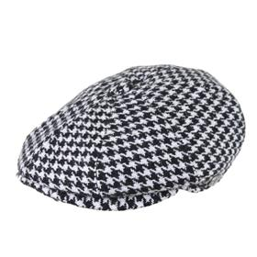 https://admin29.solinepro.ru/fredrikson2/upload/images/d7ef86e03824881e6a3144afe4568169.jpg | FREDRIKSON | 667/70 | черный / белый | 80% шерсть - 20% полиамид / Подклад: 100% вискоза |  | Унисекс |  |  |  |  | 3 | 6 | 9 | 12 | 9 | 6 | 3 |  |  |  | 48 | RU | ООО "ФРЭДРИКСОН" Россия 192029, С-Петербург, пр. Обуховской обороны, д.86, лит М | Россия | 0.1 | 0.15 | 4.8 | 7.2 | 975.8 | Требуются кол-во и цена
95-084-09 | 3101-676/76 |  | Кепки | Кепка восьмиклинка | Fredrikson | всесезон | 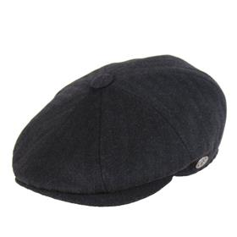 https://admin29.solinepro.ru/fredrikson2/upload/images/ccc1d6e54a991ae7ab1d3ece57ef67ed.jpg | FREDRIKSON | 676/76 | черный | 80% шерсть - 20% полиамид / Подклад: 100% вискоза |  | Унисекс |  |  |  |  | 5 | 10 | 15 | 20 | 15 | 10 | 5 |  |  |  | 80 | RU | ООО "ФРЭДРИКСОН" Россия 192029, С-Петербург, пр. Обуховской обороны, д.86, лит М | Россия | 0.1 | 0.15 | 8 | 12 | 975.8 | Требуются кол-во и цена
95-085-80 | 3109-635/75 |  | Кепки | Кепка восьмиклинка | Fredrikson | всесезон | 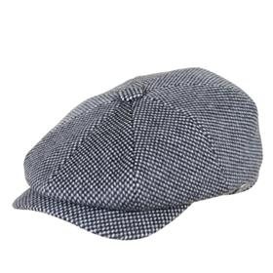 https://admin29.solinepro.ru/fredrikson2/upload/images/e995d537a5f63f51556ca89ecd25f25a.jpg | FREDRIKSON | 635/75 | серый | 80% шерсть - 20% полиамид / Подклад: 100% вискоза |  | Унисекс |  |  |  |  | 7 | 14 | 21 | 28 | 21 | 14 | 7 |  |  |  | 112 | RU | ООО "ФРЭДРИКСОН" Россия 192029, С-Петербург, пр. Обуховской обороны, д.86, лит М | Россия | 0.1 | 0.15 | 11.2 | 16.8 | 975.8 | Требуются кол-во и цена
95-086-06 | 3125-618/28 |  | Кепки | Кепка плоская | Fredrikson | всесезон | 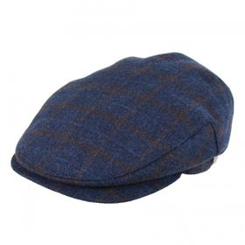 https://admin29.solinepro.ru/fredrikson2/upload/images/8947de189c7f759ecea5f4df6d52685a.jpg | FREDRIKSON | 618/28 | синий | 80% шерсть - 20% полиамид / Подклад: 100% вискоза |  | Унисекс |  |  |  |  | 2 | 3 | 4 | 6 | 4 | 3 | 2 |  |  |  | 24 | RU | ООО "ФРЭДРИКСОН" Россия 192029, С-Петербург, пр. Обуховской обороны, д.86, лит М | Россия | 0.1 | 0.15 | 2.4 | 3.6 | 975.8 | Требуются кол-во и цена
95-087-09 | 3125-620/21 |  | Кепки | Кепка плоская | Fredrikson | всесезон | 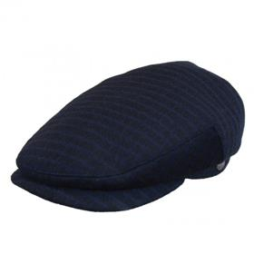 https://admin29.solinepro.ru/fredrikson2/upload/images/1cec0c5c5beb703bd4012442ce9c37ef.jpg | FREDRIKSON | 620/21 | черный | 80% шерсть - 20% полиамид / Подклад: 100% вискоза |  | Унисекс |  |  |  |  | 1 | 2 | 3 | 4 | 3 | 2 | 1 |  |  |  | 16 | RU | ООО "ФРЭДРИКСОН" Россия 192029, С-Петербург, пр. Обуховской обороны, д.86, лит М | Россия | 0.1 | 0.15 | 1.6 | 2.4 | 975.8 | Требуются кол-во и цена
95-034-80 | 3125-641/76 |  | Кепки | Кепка плоская | Fredrikson | всесезон | 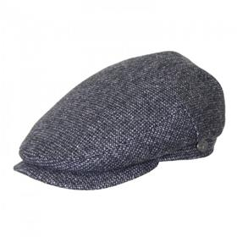 https://admin29.solinepro.ru/fredrikson2/upload/images/2b4e167910e030227f4a016b56145ac0.jpg | FREDRIKSON | 641/76 | серый | 80% шерсть - 20% полиамид / Подклад: 100% вискоза |  | Унисекс |  |  |  |  | 3 | 8 | 10 | 13 | 10 | 8 | 4 |  |  |  | 56 | RU | ООО "ФРЭДРИКСОН" Россия 192029, С-Петербург, пр. Обуховской обороны, д.86, лит М | Россия | 0.1 | 0.15 | 5.6 | 8.4 | 975.8 | Требуются кол-во и цена
95-088-72 | 3125-667/70 |  | Кепки | Кепка плоская | Fredrikson | всесезон | 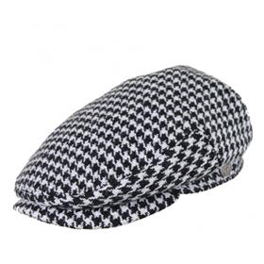 https://admin29.solinepro.ru/fredrikson2/upload/images/8f7230b02a8bd2a969fb3267d52ace5d.jpg | FREDRIKSON | 667/70 | черный / белый | 80% шерсть - 20% полиамид / Подклад: 100% вискоза |  | Унисекс |  |  |  |  | 2 | 3 | 4 | 6 | 4 | 3 | 2 |  |  |  | 24 | RU | ООО "ФРЭДРИКСОН" Россия 192029, С-Петербург, пр. Обуховской обороны, д.86, лит М | Россия | 0.1 | 0.15 | 2.4 | 3.6 | 975.8 | Требуются кол-во и цена
95-089-09 | 3125-676/76 |  | Кепки | Кепка плоская | Fredrikson | всесезон | 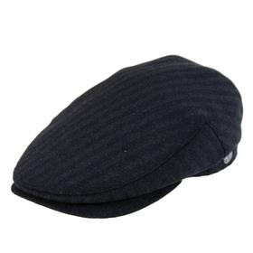 https://admin29.solinepro.ru/fredrikson2/upload/images/cd47106f4056b557fc91e8a867018241.jpg | FREDRIKSON | 676/76 | черный | 80% шерсть - 20% полиамид / Подклад: 100% вискоза |  | Унисекс |  |  |  |  | 2 | 3 | 4 | 6 | 4 | 3 | 2 |  |  |  | 24 | RU | ООО "ФРЭДРИКСОН" Россия 192029, С-Петербург, пр. Обуховской обороны, д.86, лит М | Россия | 0.1 | 0.15 | 2.4 | 3.6 | 975.8 | Требуются кол-во и цена
95-090-80 | 3142-635/75 |  | Кепки | Кепка восьмиклинка | Fredrikson | всесезон | 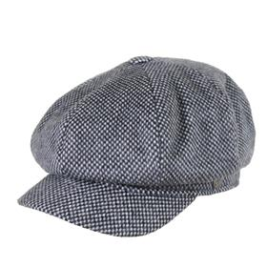 https://admin29.solinepro.ru/fredrikson2/upload/images/9d2bb8bd16ca8c8d7a7bb1efbd906521.jpg | FREDRIKSON | 635/75 | серый | 80% шерсть - 20% полиамид / Подклад: 100% вискоза |  | Унисекс |  |  |  |  | 2 | 3 | 4 | 6 | 4 | 3 | 2 |  |  |  | 24 | RU | ООО "ФРЭДРИКСОН" Россия 192029, С-Петербург, пр. Обуховской обороны, д.86, лит М | Россия | 0.1 | 0.15 | 2.4 | 3.6 | 975.8 | Требуются кол-во и цена
95-091-14 | 3142-655/55 |  | Кепки | Кепка восьмиклинка | Fredrikson | всесезон | 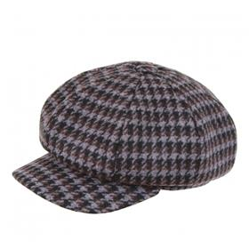 https://admin29.solinepro.ru/fredrikson2/upload/images/4da9ed4cbce7cb4a8fc51e27c69aa16e.jpg | FREDRIKSON | 655/55 | коричневый | 80% шерсть - 20% полиамид / Подклад: 100% вискоза |  | Унисекс |  |  |  |  | 1 | 2 | 3 | 4 | 3 | 2 | 1 |  |  |  | 16 | RU | ООО "ФРЭДРИКСОН" Россия 192029, С-Петербург, пр. Обуховской обороны, д.86, лит М | Россия | 0.1 | 0.15 | 1.6 | 2.4 | 975.8 | Требуются кол-во и цена
95-092-14 | 3147-655/55 |  | Кепки | Кепка шестиклинка | Fredrikson | всесезон | 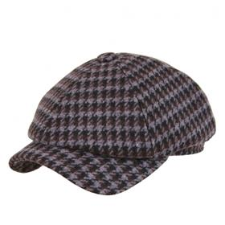 https://admin29.solinepro.ru/fredrikson2/upload/images/75e69d1ffbb001921bfe4a39514864c1.jpg | FREDRIKSON | 655/55 | коричневый | 80% шерсть - 20% полиамид / Подклад: 100% вискоза |  | Унисекс |  |  |  |  | 1 | 2 | 3 | 4 | 3 | 2 | 1 |  |  |  | 16 | RU | ООО "ФРЭДРИКСОН" Россия 192029, С-Петербург, пр. Обуховской обороны, д.86, лит М | Россия | 0.1 | 0.15 | 1.6 | 2.4 | 975.8 | Требуются кол-во и цена
95-093-72 | 3147-667/70 |  | Кепки | Кепка шестиклинка | Fredrikson | всесезон | 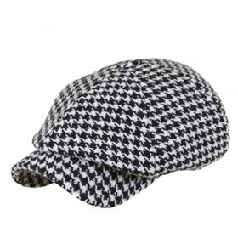 https://admin29.solinepro.ru/fredrikson2/upload/images/93fdd1a910ac783aec1d1e295b9d5964.jpg | FREDRIKSON | 667/70 | черный / белый | 80% шерсть - 20% полиамид / Подклад: 100% вискоза |  | Унисекс |  |  |  |  | 1 | 2 | 3 | 4 | 3 | 2 | 1 |  |  |  | 16 | RU | ООО "ФРЭДРИКСОН" Россия 192029, С-Петербург, пр. Обуховской обороны, д.86, лит М | Россия | 0.1 | 0.15 | 1.6 | 2.4 | 975.8 | Требуются кол-во и цена
95-094-80 | 3155-635/75 |  | Кепки | Кепка восьмиклинка | Fredrikson | всесезон | 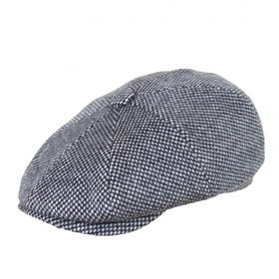 https://admin29.solinepro.ru/fredrikson2/upload/images/edd394f70205811ac26a536afa884371.jpg | FREDRIKSON | 635/75 | серый | 80% шерсть - 20% полиамид / Подклад: 100% хлопок |  | Унисекс |  |  |  |  | 3 | 6 | 9 | 12 | 9 | 6 | 3 |  |  |  | 48 | RU | ООО "ФРЭДРИКСОН" Россия 192029, С-Петербург, пр. Обуховской обороны, д.86, лит М | Россия | 0.1 | 0.15 | 4.8 | 7.2 | 975.8 | Требуются кол-во и цена
95-095-06 | 3190-618/28 |  | Кепки | Кепка восьмиклинка | Fredrikson | всесезон | 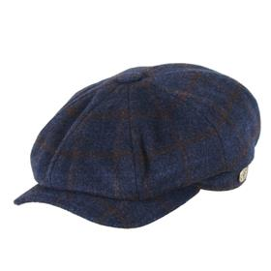 https://admin29.solinepro.ru/fredrikson2/upload/images/93477231c4c08ef571468235bfc42900.jpg | FREDRIKSON | 618/28 | синий | 80% шерсть - 20% полиамид / Подклад: 100% хлопок |  | Унисекс |  |  |  |  | 5 | 10 | 15 | 20 | 15 | 10 | 5 |  |  |  | 80 | RU | ООО "ФРЭДРИКСОН" Россия 192029, С-Петербург, пр. Обуховской обороны, д.86, лит М | Россия | 0.1 | 0.15 | 8 | 12 | 975.8 | Требуются кол-во и цена
95-096-14 | 3190-655/55 |  | Кепки | Кепка восьмиклинка | Fredrikson | всесезон | 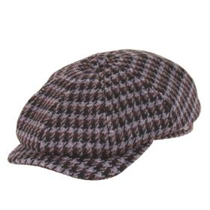 https://admin29.solinepro.ru/fredrikson2/upload/images/7c2c1dca658e9531d3aa2b336e1444bf.jpg | FREDRIKSON | 655/55 | коричневый | 80% шерсть - 20% полиамид / Подклад: 100% хлопок |  | Унисекс |  |  |  |  | 3 | 6 | 9 | 12 | 9 | 6 | 3 |  |  |  | 48 | RU | ООО "ФРЭДРИКСОН" Россия 192029, С-Петербург, пр. Обуховской обороны, д.86, лит М | Россия | 0.1 | 0.15 | 4.8 | 7.2 | 975.8 | Требуются кол-во и цена
95-097-72 | 3190-667/70 |  | Кепки | Кепка восьмиклинка | Fredrikson | всесезон | 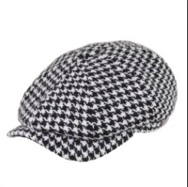 | FREDRIKSON | 667/70 | черный / белый | 80% шерсть - 20% полиамид / Подклад: 100% хлопок |  | Унисекс |  |  |  |  | 3 | 6 | 9 | 12 | 9 | 6 | 3 |  |  |  | 48 | RU | ООО "ФРЭДРИКСОН" Россия 192029, С-Петербург, пр. Обуховской обороны, д.86, лит М | Россия | 0.1 | 0.15 | 4.8 | 7.2 | 975.8 | Требуются кол-во и цена
95-098-09 | 3190-676/76 |  | Кепки | Кепка восьмиклинка | Fredrikson | всесезон | 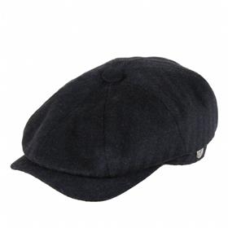 https://admin29.solinepro.ru/fredrikson2/upload/images/6b0818a6a12d0b04f04e1b830b34c26d.jpg | FREDRIKSON | 676/76 | черный | 80% шерсть - 20% полиамид / Подклад: 100% хлопок |  | Унисекс |  |  |  |  | 6 | 12 | 18 | 24 | 18 | 12 | 6 |  |  |  | 96 | RU | ООО "ФРЭДРИКСОН" Россия 192029, С-Петербург, пр. Обуховской обороны, д.86, лит М | Россия | 0.1 | 0.15 | 9.6 | 14.4 | 975.8 | Требуются кол-во и цена
95-099-09 | 3216-624/91 |  | Бейсболки | Бейсболка | Fredrikson | всесезон |  | FREDRIKSON | 624/91 | черный | 80% шерсть - 20% полиамид / Подклад: 100% вискоза |  | Унисекс |  |  |  |  |  | 2 | 4 | 5 | 4 | 2 |  |  |  |  | 17 | RU | ООО "ФРЭДРИКСОН" Россия 192029, С-Петербург, пр. Обуховской обороны, д.86, лит М | Россия | 0.1 | 0.15 | 1.7 | 2.55 | 975.8 | Требуются кол-во и цена
95-100-14 | 3216-655/55 |  | Бейсболки | Бейсболка | Fredrikson | всесезон | 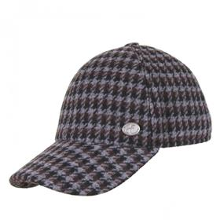 https://admin29.solinepro.ru/fredrikson2/upload/images/c8b5514ecc42ca7355c4a62fc6c46a6c.jpg | FREDRIKSON | 655/55 | коричневый | 80% шерсть - 20% полиамид / Подклад: 100% вискоза |  | Унисекс |  |  |  |  |  | 2 | 4 | 5 | 4 | 2 |  |  |  |  | 17 | RU | ООО "ФРЭДРИКСОН" Россия 192029, С-Петербург, пр. Обуховской обороны, д.86, лит М | Россия | 0.1 | 0.15 | 1.7 | 2.55 | 975.8 | Требуются кол-во и цена
95-101-09 | 3363-676/76 |  | Панамы | Панама | Fredrikson | всесезон | 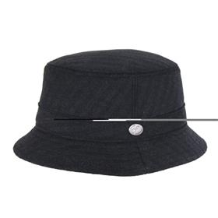 https://admin29.solinepro.ru/fredrikson2/upload/images/b8680af7a1fbd8ed805337030d66863a.jpg | FREDRIKSON | 676/76 | черный | 80% шерсть - 20% полиамид / Подклад: 100% вискоза |  | Унисекс |  |  |  |  | 1 | 2 | 4 | 5 | 4 | 2 | 1 |  |  |  | 19 | RU | ООО "ФРЭДРИКСОН" Россия 192029, С-Петербург, пр. Обуховской обороны, д.86, лит М | Россия | 0.1 | 0.15 | 1.9 | 2.85 | 975.8 | Требуются кол-во и цена

 |  |  |  |  |  |  |  |  |  |  |  |  |  |  |  |  |  |  |  |  |  |  |  |  |  |  |  | 854 |  |  |  |  |  | 85.4 | 128.1

